Sheet1
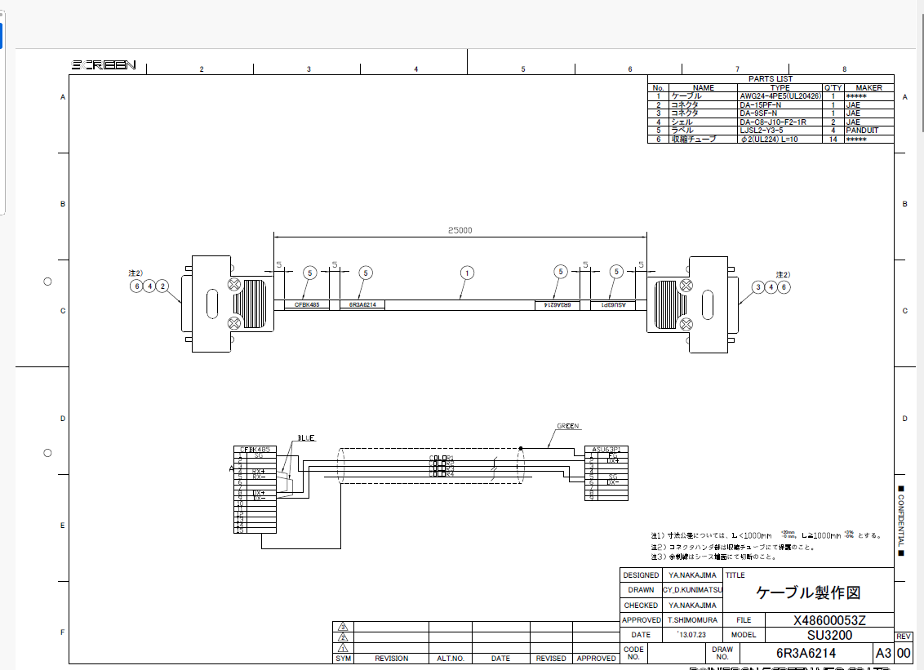
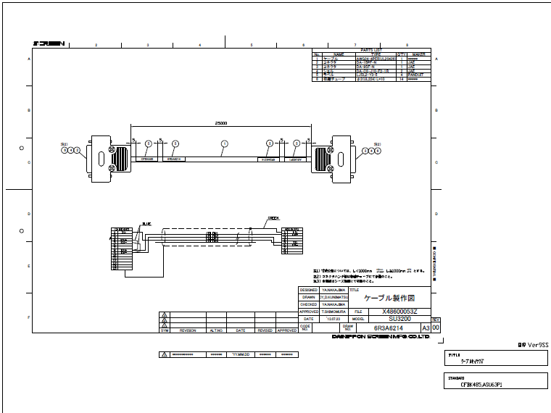
目的：
複数のDWGファイルからPDFファイルをまとめて出力
手順：
 | 例）3枚のDWG図面が下記のフォルダーに入っている。これらのファイルのPDFファイルを作成する。

① | バッチ印刷機能をONにする。
 | プリンターアイコンの隣の三角印をクリックする。メニューのバッチ印刷をクリックする。チェックマークがつけられる。
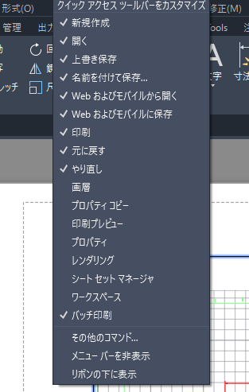

② | プリンターマークをクリックする。

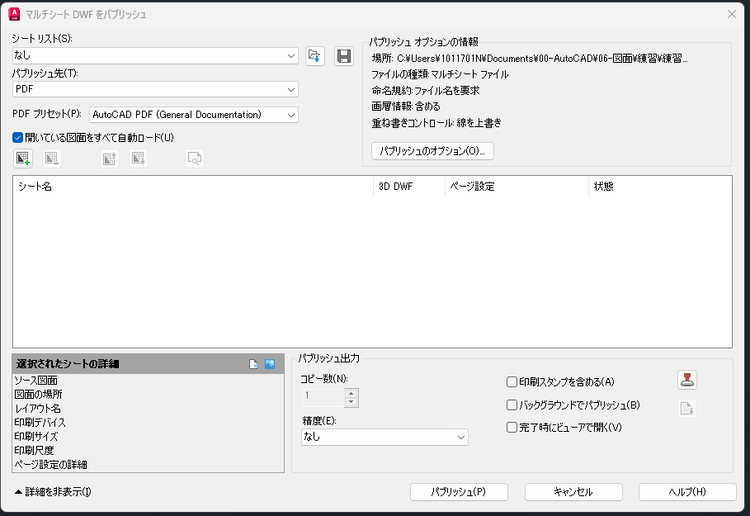

③ | このマークをクリックしてPDFにしたい図面を登録します。
 | 登録した
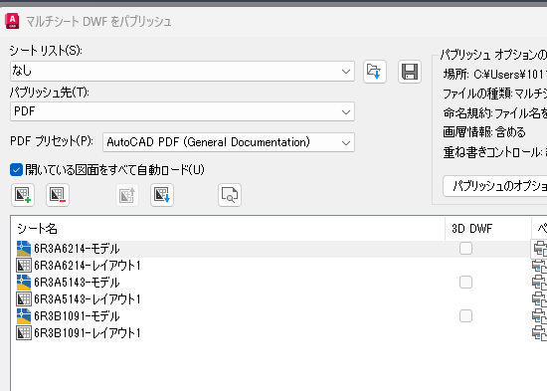

④ | PDFの品質を選択します。

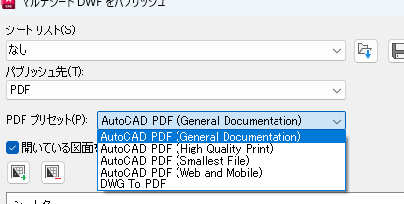

⑤ パブリッシュをクリックする。

 | まとめてPDF化するのでファイル名を指定
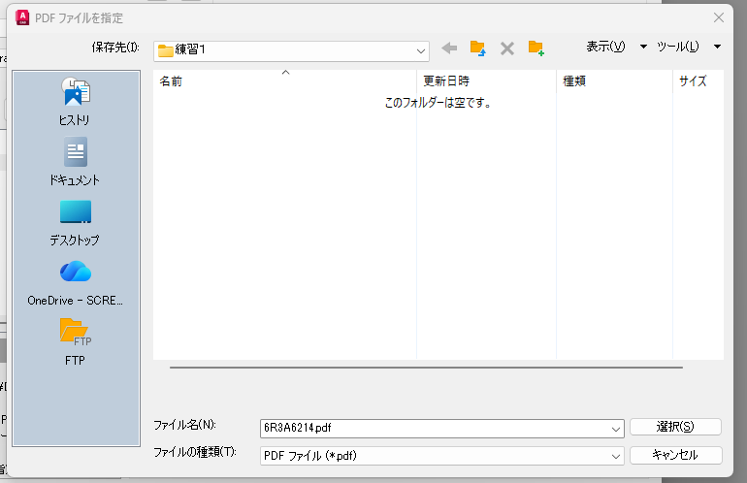

 |  | はいを押す。

 |  | 図面セット記述ファイルとして残す。
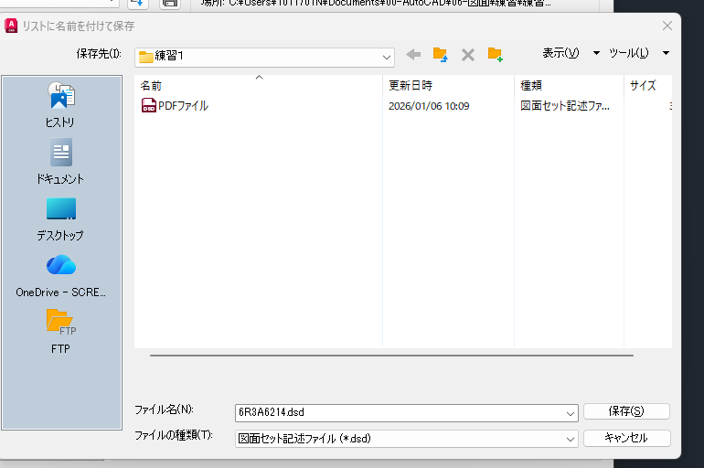

⑥ PDFファイル作成結果
 | ファイルは1枚しかないが計６枚分のPDFファイルが含まれている。３つの図面の「Model」、「Layout」が出来ています。
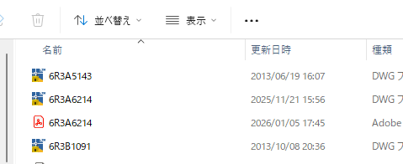

 | 例）

